Mobilstall Einstieg G3.1
B e i s p i e l
 |  |  |  |  |  |  |  | Bearbeitungs-spalte
Anlage zum Antrag Tierwohl Masthühner
Stalltyp: |  | Mobilstall - Einstiegsstufe (G3.1)

Antragsteller |  |  | Name, Ort

Stall Nr. * |  |  | Unternehmens-Nr.

*Für jeden beantragten Stall ist ein Formblatt auszufüllen

 | Hinweise:
1. | Beim Mobilstall ist die Stallinnenfläche gleich der Stallgrundfläche (d.h. ein KSR wird nicht berücksichtigt).
2. | Die Berechnung der Tierzahlen ist nur beim Verfahren "ohne Vorfang" über das Blatt möglich.
 | Wird mit Vorfang gearbeitet, muss die Zelle "durchschnittliches angestrebtes Gewicht…" leer bleiben.

1. | Anzahl Tierplätze und erzeugte Tiere
 | nutzbare Stallgrundfläche i1 gesamt (= Stallinnenfläche) |  |  |  |  |  | m2
 | durchschnittliches angestrebtes Gewicht eines Tieres am Mastende i8 |  |  |  |  |  | kg
 | max. Tierzahl je m2 Stallgrundfläche* bei Endgewicht |  |  | (max. | 25 | kg je m2) | Stck.
 | max. Tierplatzzahl bezogen auf Stallgrundfläche* rechnerisch |  |  | (max. | 25 | kg je m2) | Stck.
 | Tierplatzzahl für Maßnahme tatsächlich i3 |  |  |  |  |  | Stck.
 | *Stallgrundfläche = Stallinnenfläche

 | geplante Umtriebe im Kalenderjahr
 | geplante Erzeugung Tiere im Kalenderjahr i7 |  |  |  |  |  | Stck.

2. | Beschäftigung
 | pro 2.000 Tiere min. 3 Ballen (Klein/HD-Ballen i6) Langstroh, Heu- oder Luzerne
 | Betriebe < 2.000 Tiere min. 2 Ballen (Klein/HD-Ballen) Langstroh, Heu- oder Luzerne

3. | Sitzstangen
 | pro 1.000 Tiere mindestens 15 m Sitzstangen
 | in 10-30 cm Höhe oder höhenverstellbar

4. | Zuchtlinien
 | max. durchschnittliche Tageszunahme von 45 Gramm

5. | Anlagen
 | Lageplan (Bereich Maßnahme ersichtlich)
 | Stall- und Abteilpläne mit Belegungszahlen (für Maßnahme)
 | exemplarischer Möblierungsplan Abteil

 | Gesamtbewertung des LRA |  |  |  |  |  |  | Datum
 | Die Fördervoraussetzungen und antragsbegründenden Anlagen wurden geprüft und die vorgelegten Unterlagen sind plausibel..

 |  |  |  |  |  |  |  | Handzeichen
 | Die Fördervoraussetzungen und /oder antragsbegründenden Anlagen für die Maßnahme sind nicht erfüllt. Der Antrag ist abzulehnen.

Stall mit KSR Einstieg G3.1
B e i s p i e l
 |  |  |  |  |  |  |  |  | Bearbeitungs-spalte
Anlage zum Antrag Tierwohl Masthühner
Stalltyp: |  | Stall mit Kaltscharrraum - Einstiegsstufe (G3.1)

Antragsteller |  |  | Name, Ort

Stall Nr. * |  |  | Unternehmens-Nr.

*Für jeden beantragten Stall ist ein Formblatt auszufüllen

 | Hinweis:
1. | Die Berechnung der Tierzahlen ist nur beim Verfahren "ohne Vorfang" über das Blatt möglich.
 | Wird mit Vorfang gearbeitet, muss die Zelle "durchschnittliches angestrebtes Gewicht…" leer bleiben.

 | nutzbare Stallinnenfläche i2 (uneingeschränkt nutzbar) |  |  |  |  |  |  | m2
 | nutzbare Fläche Kaltscharrraum (tagsüber) |  |  |  |  |  |  | m2
 |  |  |  |  |  |  | 0.00 | m2
 | nutzbare Stallgrundfläche i1 gesamt (= Stallinnenfläche und Kaltscharrraum) auf Basis der Angeben des Antragstellers |  |  |  |  |  | 0.00 | m2
 | nutzbare Stallgrundfläche (rechnerich!) die zur Berechnung der Tierzahlen herangezogen wird |  |  |  |  |  | 0.00 | m2

 | durchschnittliches angestrebtes Gewicht eines Tieres am Mastende i8 |  |  |  |  |  |  | kg
 | max. Tierzahl je m2 Stallgrundfläche* bei Endgewicht |  |  | (max. | 25 | kg je m2) |  | Stck.
 | max. Tierzahl je m2 Stallinnenfläche bei Endgewicht |  |  | (max. | 29 | kg je m2) |  | Stck.
 | max. Tierplatzzahl bezogen auf Stallgrundfläche* rechnerisch |  |  | (max. | 25 | kg je m2) |  | Stck.
 | max. Tierplatzzahl bezogen auf Stallinnenfläche rechnerisch |  |  | (max. | 29 | kg je m2) |  | Stck.
 | Tierplatzzahl für Maßnahme tatsächlich i3 |  |  |  |  |  |  | Stck.
 | *Stallgrundfläche = Stallinnenfläche + Kaltscharrraum

 | geplante Umtriebe im Kalenderjahr
 | geplante Erzeugung Tiere im Kalenderjahr i7 |  |  |  |  |  |  | Stck.

2. | Kaltscharrraum i4
 | überdacht und befestigt
 | 50% licht- und luftdurchlässig
 | mindestens 20 % der Stallgrundfläche (brutto)
 | hat mindestens 3 m Raumtiefe
 | ist an einer Längsseite des Stalles angeordnet
 | ist spätestens ab der 4. Lebenswoche zugänglich
 | von spätestens 10 Uhr bis Sonnenuntergang uneingeschränkt zugänglich

3. | Beschäftigung
 | pro 2.000 Tiere min. 3 Ballen (Klein/HD-Ballen i6) Langstroh, Heu- oder Luzerne
 | Betriebe < 2.000 Tiere min. 2 Ballen (Klein/HD-Ballen) Langstroh, Heu- oder Luzerne

4. | Sitzstangen
 | pro 1.000 Tiere mindestens 15 m Sitzstangen
 | in 10-30 cm Höhe oder höhenverstellbar

5. | Zuchtlinien
 | max. durchschnittliche Tageszunahme von 45 Gramm

6. | Anlagen
 | Lageplan (Bereich Maßnahme ersichtlich)
 | Stall- und Abteilpläne mit Belegungszahlen (für Maßnahme)
 | exemplarischer Möblierungsplan Abteil

 | Gesamtbewertung des LRA |  |  |  |  |  |  |  | Datum
 | Die Fördervoraussetzungen und antragsbegründenden Anlagen wurden geprüft und die vorgelegten Unterlagen sind plausibel..

 |  |  |  |  |  |  |  |  | Handzeichen
 | Die Fördervoraussetzungen und /oder antragsbegründenden Anlagen für die Maßnahme sind nicht erfüllt. Der Antrag ist abzulehnen.

Beispiel Einstieg G3.1
I. Beispiel für Einstiegsstufe (G3.1)

z u r ü c k
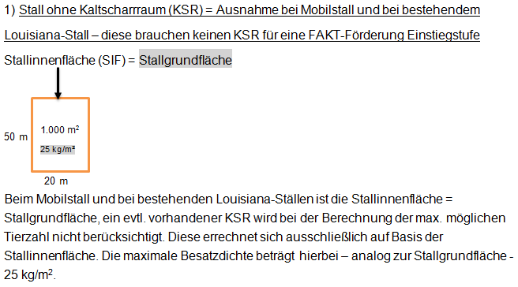

z u r ü c k
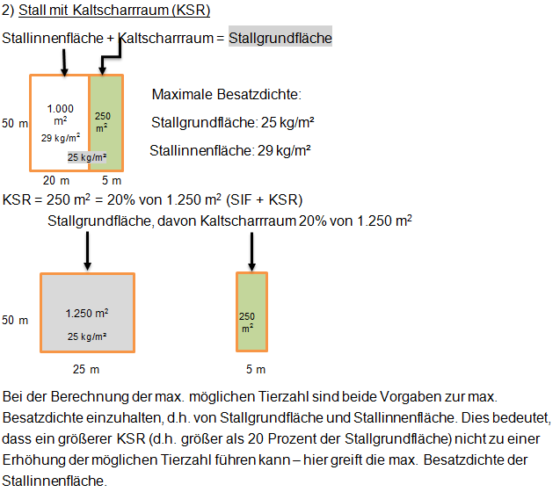

Mobilstall Premium G3.2
B e i s p i e l
 |  |  |  |  |  |  |  |  | Bearbeitungs-spalte
Anlage zum Antrag Tierwohl Masthühner
Stalltyp: |  | Mobilstall - Premiumsstufe (G3.2)

Antragsteller |  |  | Name, Ort

Stall Nr. * |  |  | Unternehmens-Nr.

* Für jeden beantragten Stall ist ein Formblatt auszufüllen

 | Hinweise:
1. | Beim Mobilstall ist die Stallinnenfläche gleich der Stallgrundfläche (d.h. ein KSR wird nicht berücksichtigt).
2. | Die Berechnung der Tierzahlen ist nur beim Verfahren "ohne Vorfang" über das Blatt möglich.
 | Wird mit Vorfang gearbeitet, muss die Zelle "durchschnittliches angestrebtes Gewicht…" leer bleiben.

1. | Anzahl Tierplätze und erzeugte Tiere
 | nutzbare Stallgrundfläche i1 gesamt (= Stallinnenfläche) |  |  |  |  |  | 100.00 | m2
 | durchschnittliches angestrebtes Gewicht eines Tieres am Mastende i8 |  |  |  |  |  |  | kg
 | max. Tierzahl je m2 Stallgrundfläche* bei Endgewicht |  |  | (max. | 21 | kg je m2) |  | Stck.
 | max. Tierplatzzahl bezogen auf Stallgrundfläche* rechnerisch |  |  | (max. | 21 | kg je m2) |  | Stck.
 | Tierplatzzahl für Maßnahme tatsächlich i3 |  |  |  |  |  |  | Stck.
 | *Stallgrundfläche = Stallinnenfläche

 | geplante Umtriebe im Kalenderjahr
 | geplante Erzeugung Tiere im Kalenderjahr i7 |  |  |  |  |  |  | Stck.

2. | Auslauf
 | Grünauslauf mit mindestens 2 m2 je Tier
 | für min 1/3 des Lebens zugänglich
 | von spätestens 10 Uhr bis Sonnenuntergang uneingeschränkt zugänglich

3. | Beschäftigung
 | pro 2.000 Tiere min. 3 Ballen (Klein/HD-Ballen i6) Langstroh, Heu- oder Luzerne
 | Betriebe < 2.000 Tiere min. 2 Ballen (Klein/HD-Ballen) Langstroh, Heu- oder Luzerne

4. | Sitzstangen
 | pro 1.000 Tiere mindestens 15 m Sitzstangen
 | in 10-30 cm Höhe oder höhenverstellbar

5. | Zuchtlinien
 | max. durchschnittliche Tageszunahme von 45 Gramm

6. | Mastdauer
 | min. 56 Tage

7. | Anlagen
 | Lageplan (Bereich Maßnahme ersichtlich)
 | Stall- und Abteilpläne mit Belegungszahlen (für Maßnahme)
 | exemplarischer Möblierungsplan Abteil

 | Gesamtbewertung des LRA |  |  |  |  |  |  |  | Datum
 | Die Fördervoraussetzungen und antragsbegründenden Anlagen wurden geprüft und die vorgelegten Unterlagen sind plausibel..

 |  |  |  |  |  |  |  |  | Handzeichen
 | Die Fördervoraussetzungen und /oder antragsbegründenden Anlagen für die Maßnahme sind nicht erfüllt. Der Antrag ist abzulehnen.

Stall mit KSR Premium G3.2
B e i s p i e l
 |  |  |  |  |  | Bearbeitungs-spalte
Anlage zum Antrag Tierwohl Masthühner
Stalltyp: |  | Stall mit Kaltscharrraum - Premiumstufe (G3.2)

Antragsteller |  |  | Name, Ort

Stall Nr. * |  |  | Unternehmens-Nr.

* Für jeden beantragten Stall ist ein Formblatt auszufüllen

 | Hinweis:
1. | Die Berechnung der Tierzahlen ist nur beim Verfahren "ohne Vorfang" über das Blatt möglich.
 | Wird mit Vorfang gearbeitet, muss die Zelle "durchschnittliches angestrebtes Gewicht…" leer bleiben.

1. | Anzahl Tierplätze und erzeugte Tiere
 | nutzbare Stallinnenfläche i2 (uneingeschränkt nutzbar) |  |  |  | m2
 | nutzbare Fläche Kaltscharrraum (tagsüber) |  |  |  | m2
 |  |  |  | 0.00 | m2
 | nutzbare Stallgrundfläche i1 gesamt (= Stallinnenfläche und Kaltscharrraum) auf Basis der Angeben des Antragstellers |  |  | 0.00 | m2
...

Beispiel Premium G3.2
II. Beispiel für Premiumstufe (G3.2)

z u r ü c k
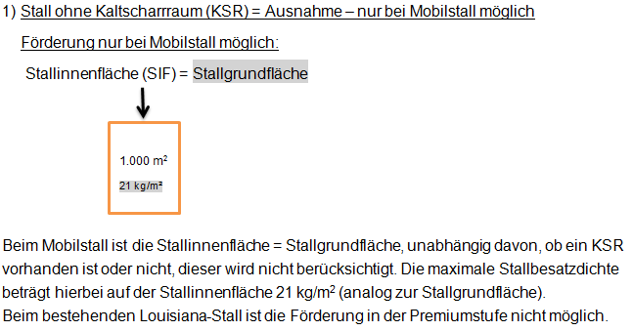

z u r ü c k
